Stopaq - Berechnung
 |  |  |  |  |  |  | 0.33
Stopaq FN 2100 Dichtmasse; 4 pipes GmbH |  |  |  |  |  |  | 0.53
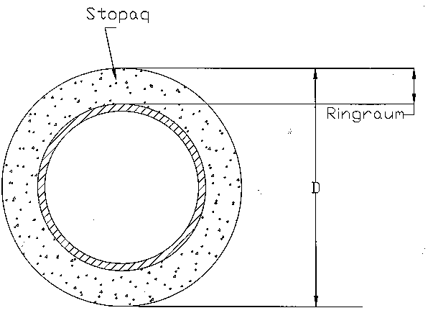
gelbe Felder gleich Eingabefelder!
hellgrüne Felder gleich Ergebnisfelder!

Innendurchmesser Kernbohrung eingeben: |  | 100 | mm
Außendurchmesser 1. Mediumrohr bzw. Kabel eingeben: |  | 63 | mm
Außendurchmesser 2. Mediumrohr bzw. Kabel eingeben: |  |  | mm
Außendurchmesser 3. Mediumrohr bzw. Kabel eingeben: |  |  | mm | Füllmenge in Liter | Anzahl der kleinen Kartuschen 0,33kg | Anzahl der großen Kartuschen 0,53kg
Einfülltiefe eingeben (mind. 100mm): |  | 100 | mm | 0.47 | 1.87 | 1.16

Stopaq Mörtel für FN 2100 Dichtmasse; 4 pipes GmbH
 |  |  |  | Füllmenge in kg |  | Anzahl Becher à 0,5 kg
Einfülltiefe eingeben (mind. 50mm): |  | 50 | mm | 0.24 |  | 0.47

Technische Daten: | Artikelnummer:
Stopaq Kartusche 0,33 kg | 11100
Stopaq Kartusche 0,53 kg | 11101
Zubehör:
Handpistole für 0,33 kg/Kartuschen | 11103
Handpistole für 0,53 kg/Kartuschen | 11104
Stopaq Mörtel 0,5kg/Becher | 11106
Schaumband 5m/Rolle | 11105

